Estimation Budget
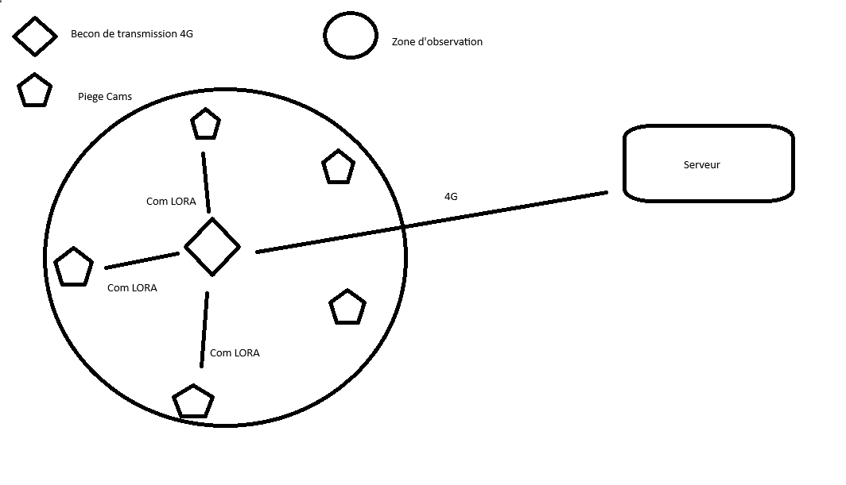

Sections | Solutions | Prix | Divers
TRANSMISSION | SIM7600E |  | Module 4G
TRANSMISSION | Abonnement |  | Abonnement

CAPTEURS | HC-SR501 |  | Mouvement
CAPTEURS | BME280 |  | Temp, Hum, Press
CAPTEURS | MAX9814 |  | Micro
CAPTEURS | BH1750 |  | Lumiere

CAMERA

MICROCONTROLEUR

PUISSANCE

